インストール
1. サインイン (無料で 14 日フル機能使えるもので試している。ので、API Key は普通に記載している)
※ メールアドレスが必要

2. 利用対象を選択
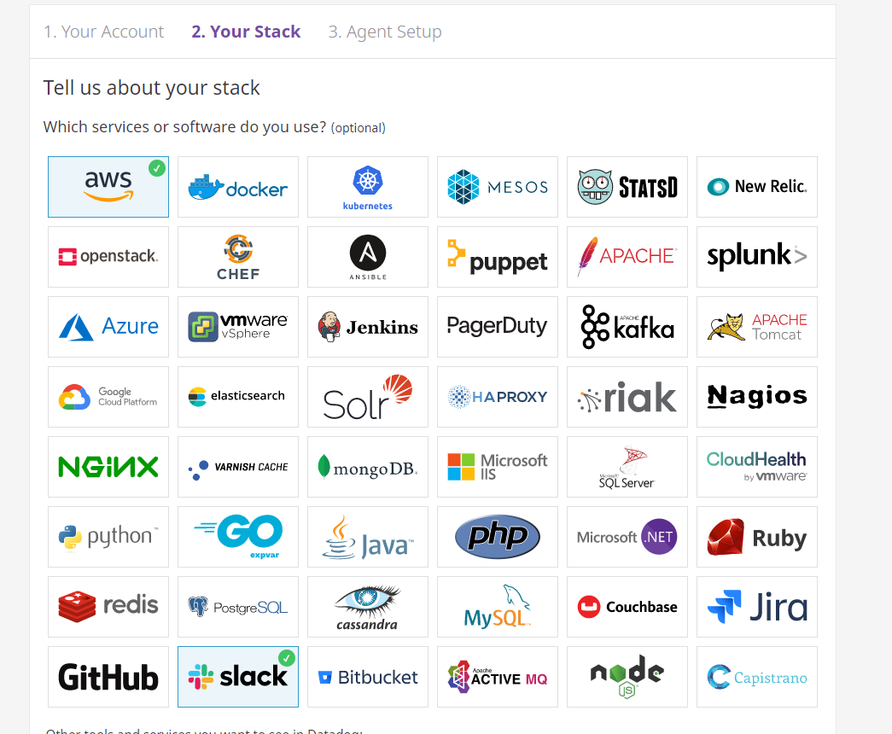

3. datadog インストール
今回実施しているのは Docker Container 内のメトリクスを見たいので、Docker 欄より、コマンドを取得。
※ Linux そのものに Install することもできる。ので、AMI として提供される = datadog インストール済み (API KEY なども規定されたものを利用して実施している) になると思われる
※ 以下コマンドは、既存の Docker 起動コマンドに追加するわけでなく、既存の Docker Container が稼働している環境に対して、別 datadog 用 Container を立てることでモニタリングできるようにするためのものである。
> DOCKER_CONTENT_TRUST=1 docker run -d --name dd-agent -v /var/run/docker.sock:/var/run/docker.sock:ro -v /proc/:/host/proc/:ro -v /sys/fs/cgroup/:/host/sys/fs/cgroup:ro -e DD_API_KEY=0d215d8f44c642c18c4e0543d5aa2ff5 datadog/agent:7

↓ Docker run 後に、レポート送信される。
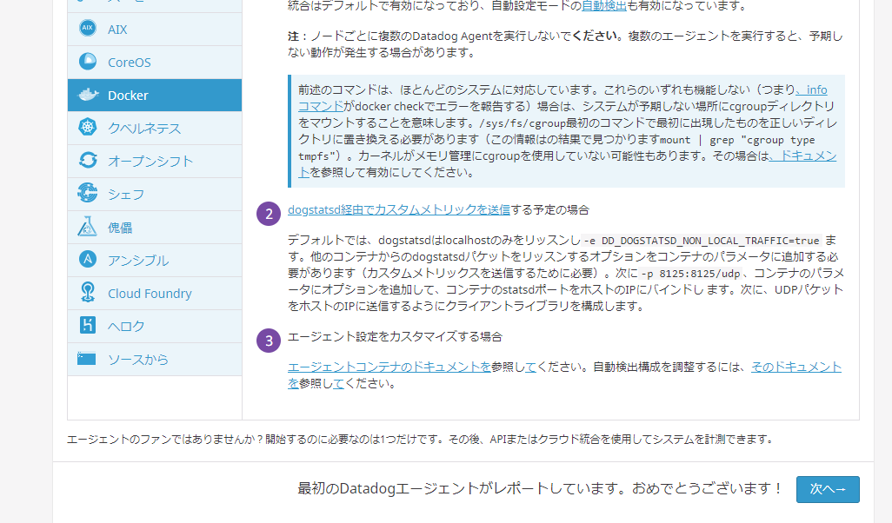

4. AWS と連携
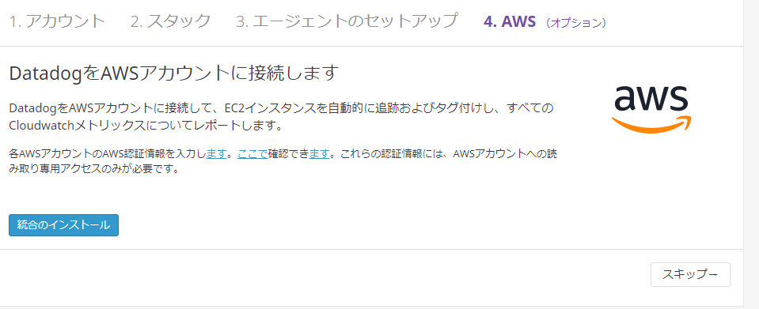
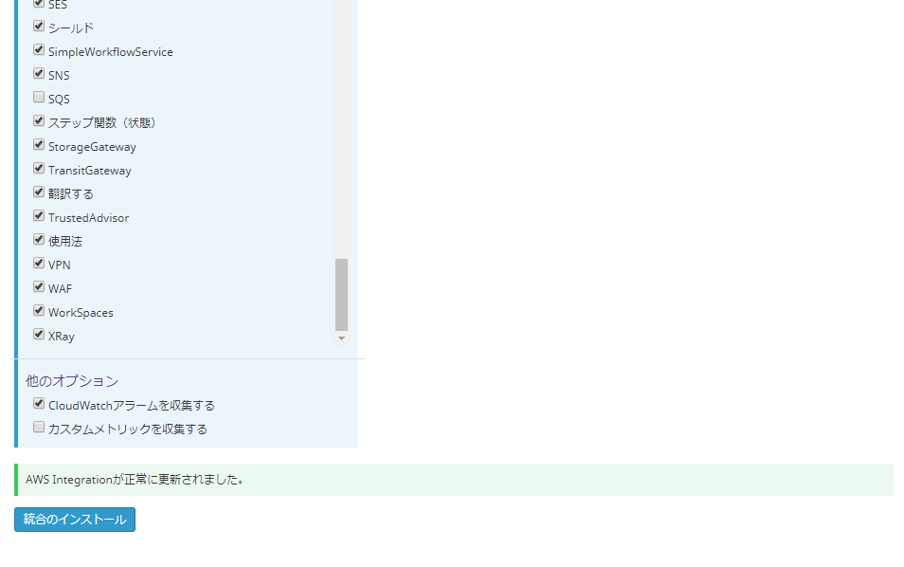

この時点で、基本的な Container のログは見れる。

java APM 追加
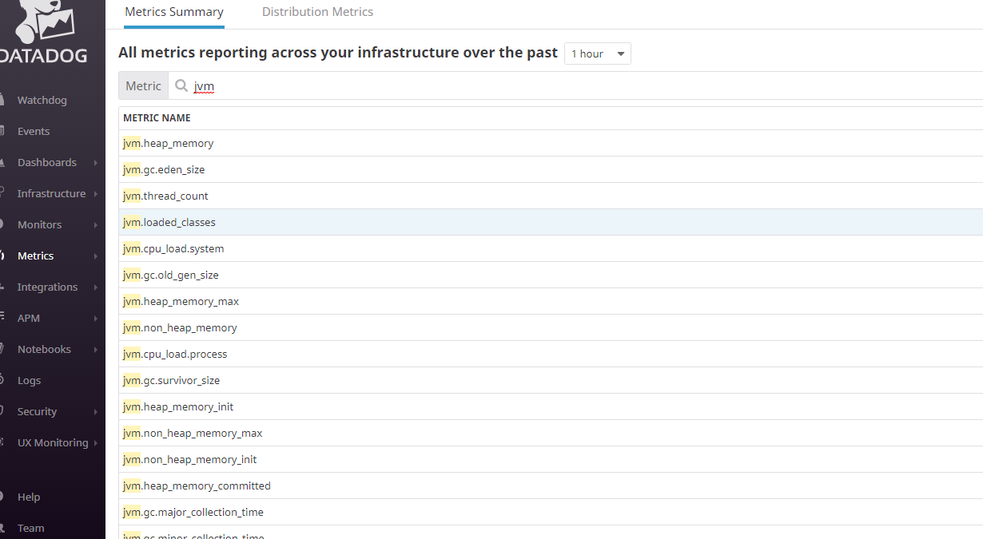
1. Integrations から Java 追加
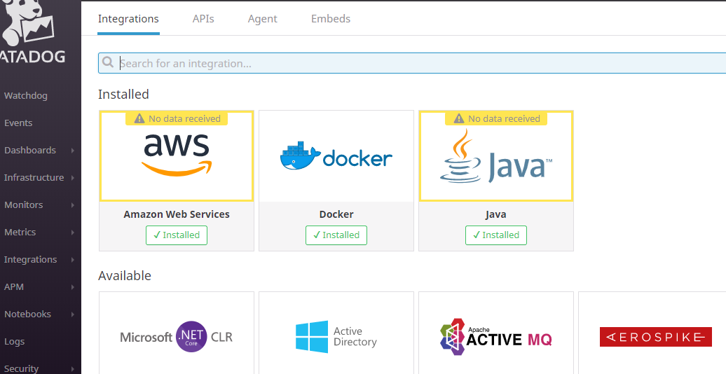

2. Server アプリケーション Docker Image 作成
※ 以下手順を踏んで Docker Build まで行う

2.1. Java APM を取得
> wget -O dd-java-agent.jar 'https://search.maven.org/classic/remote_content?g=com.datadoghq&a=dd-java-agent&v=LATEST'

2.2. run.sh を作成
 | > #!/bin/sh
 | >
 | > export JAVA_OPTS="$JAVA_OPTS -javaagent:/usr/local/tomcat/bin/dd-java-agent.jar -Ddd.agent.host=dd-agent -Ddd.agent.port=8126 -Dcom.sun.management.jmxremote -Dcom.sun.management.jmxremote.port=7199 -Dcom.sun.management.jmxremote.authenticate=false -Dcom.sun.management.jmxremote.ssl=false"
 | > exec ${CATALINA_HOME}/bin/catalina.sh run
 | ※ Java 起動オプションで jmx 利用設定を追加 (catalina.sh 内にある jpda も remote jmx 利用のため)
 | ※ "dd.agent.host=dd-agent -dd.agent.port=8126" は dd-agent Container の --name 値と、--port (8126) を利用する。

2.3. Dockerfile を作成
> system フォルダの Dockerfile 参照
※ 「2.2」で設定した "com.sun.management.jmxremote.port=7199" の port (7199) は EXPOSE するのを忘れないこと。

3. dd-agent-jxm Docker Container 起動
 | docker run -d --name dd-agent \
 | -v /var/run/docker.sock:/var/run/docker.sock:ro \
 | -v /proc/:/host/proc/:ro \
 | -v /cgroup/:/host/sys/fs/cgroup:ro \
 | -v /opt/datadog-agent-conf.d:/conf.d:ro \
 | -e DD_API_KEY=0d215d8f44c642c18c4e0543d5aa2ff5 \
 | -e DD_APM_ENABLED=true \
 | -e DD_LOGS_ENABLED=true \
 | -e DD_APM_NON_LOCAL_TRAFFIC=true \
 | -e DD_DOGSTATSD_ORIGIN_DETECTION=true \
 | -e DD_DOGSTATSD_NON_LOCAL_TRAFFIC=true \
 | -e SD_JMX_ENABLE=true \
 | -e SD_BACKEND=docker \
 | -p 8125:8125/udp \
 | -p 8126:8126/tcp \
 | datadog/agent:latest-jmx
※ 8125 udp, 8126 tcp ポートを開放 (インバウンドルールに追加)

4. Server アプリケーション Docker Container 起動
> docker run -itd -p 7199:7199 -p 8081:8080 --link dd-agent:dd-agent {IMAGE ID}
※ 「3」で立ち上げた dd-agent Container とリンクすること。

[Dashboard (JVM) 欄]
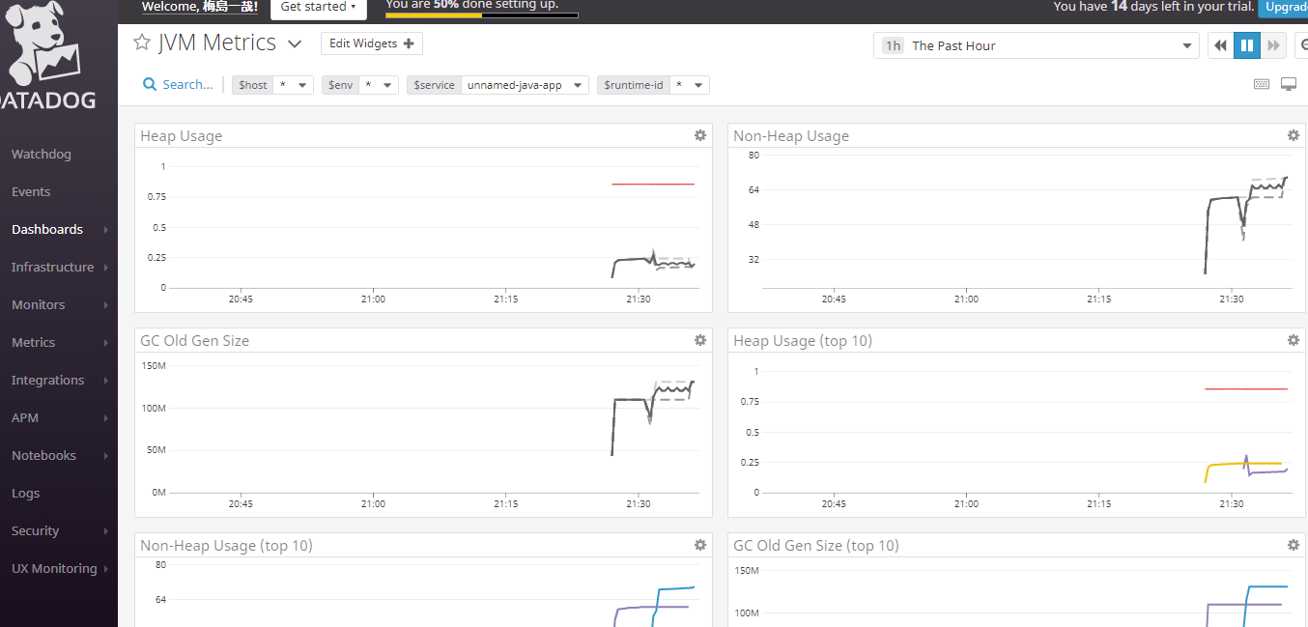

[APM 欄]
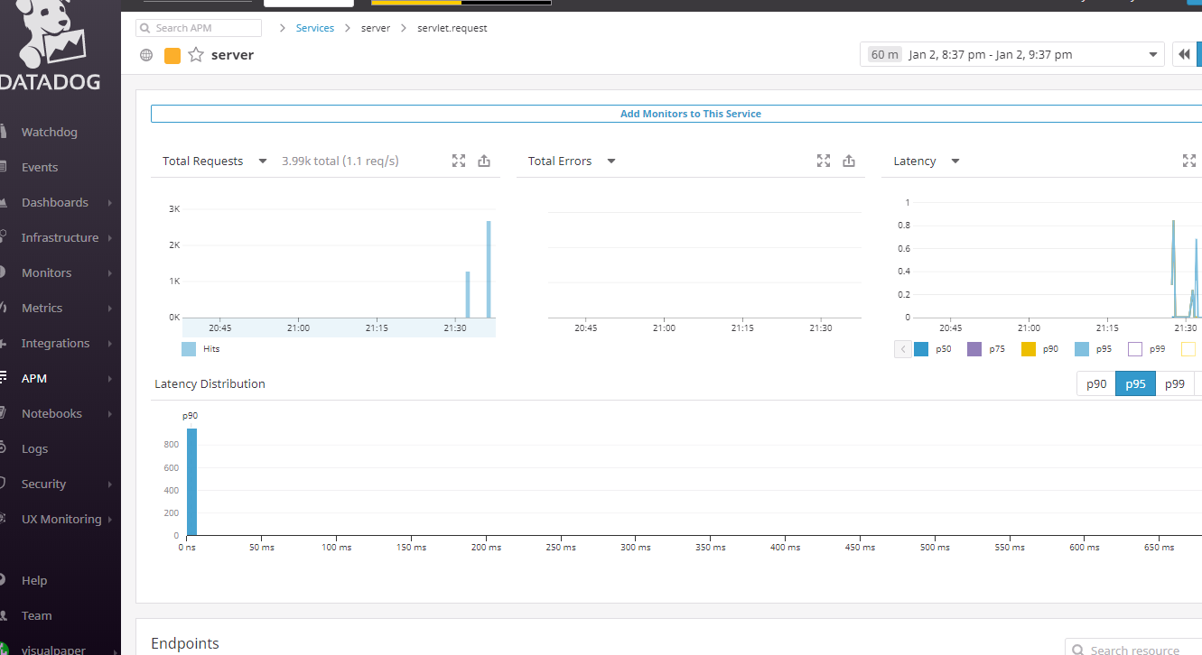

[Metrics 欄]

